界面&功能
小地图系统 |  |  |  | 功能规则

 | 功能入口

 | 1.主界面点击右上角小地图区域打开

 | 小地图界面
1
2
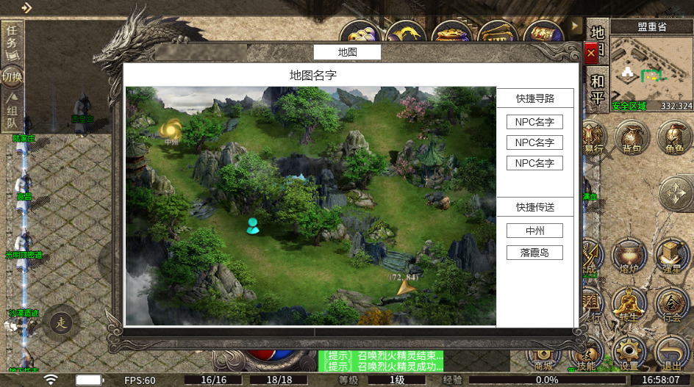
 |  | 1、标题 |  |  | 1、标题
 |  | ▶ | 显示功能名称，标题放中间 |  | ▶ | 显示功能名称，标题放中间
 |  | 2、地图信息栏 |  |  | 2、地图信息栏
 |  | ▶ | 上面显示NPC：npc名字。 |  | ▶ | 上面显示NPC：npc名字。
 |  | ▶ | 下面显示传送门：传送点名字 |  | ▶ | 下面显示传送门：传送点名字
 |  | ▶ | 有选中和未选中状态 |  | ▶ | 有选中和未选中状态
 |  | ▶ | 可以上下滑动 |  | ▶ | 可以上下滑动

 |  | 3、地图详细界面 |  |  | 3、地图详细界面
 |  | ▶ | 根据显示的内容不同，需要显示不同的图标 |  | ▶ | 根据显示的内容不同，需要显示不同的图标
 |  |  | 玩家自己显示黄点，图标需要做的明显点 |  |  | 玩家自己显示黄点，图标需要做的明显点
 |  |  | NPC显示蓝点 |  |  | NPC显示蓝点
 |  |  | 传送显示传送门图标 |  |  | 传送显示传送门图标
 |  |  | 玩家寻路信息（玩家寻路终点的点图标，组成线路信息的小点图标） |  |  | 玩家寻路信息（玩家寻路终点的点图标，组成线路信息的小点图标）

3

 | 世界地图界面

2
1
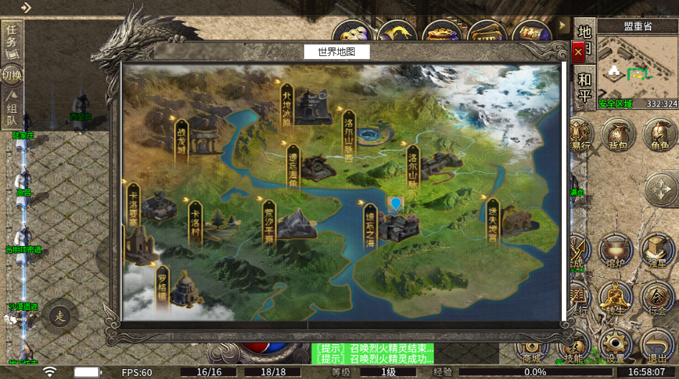
 |  | 1、标题 |  |  | 1、标题
 |  | ▶ | 显示功能名称 |  | ▶ | 显示功能名称

 |  | 2、地点信息 |  |  | 2、地点信息
 |  | ▶ | 显示地图上各个地点的图标 |  | ▶ | 显示地图上各个地点的图标
 |  | ▶ | 显示地图上各个地点的名字 |  | ▶ | 显示地图上各个地点的名字
 |  |  |  |  | ▶ | 玩家点击地图名字则直接传送过去
 |  | 3、玩家标记 |  |  | 3、玩家标记
 |  | ▶ | 标记，表示玩家当前在此地图中 |  | ▶ | 标记，表示玩家当前在此地图中

3

参考界面
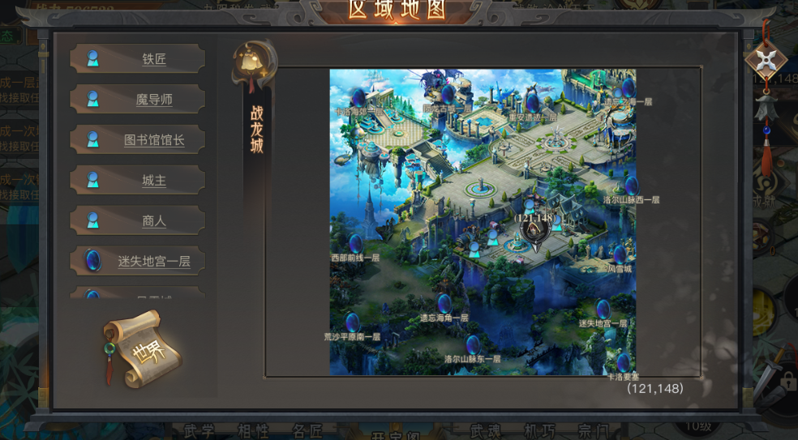
参考图

 | 参考游戏—

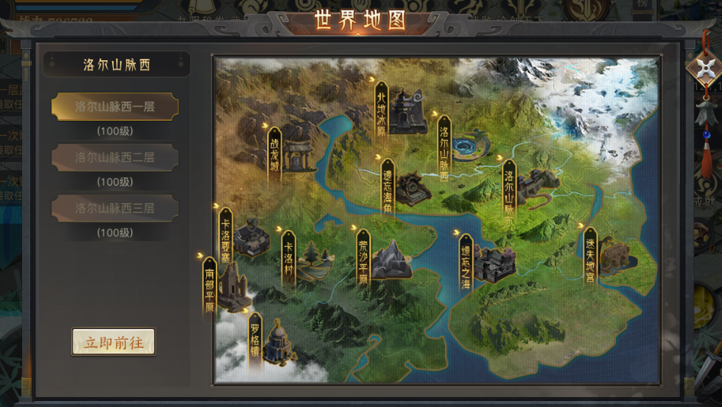

 |  | 圣装主界面

